呼兰中医院结款函样式
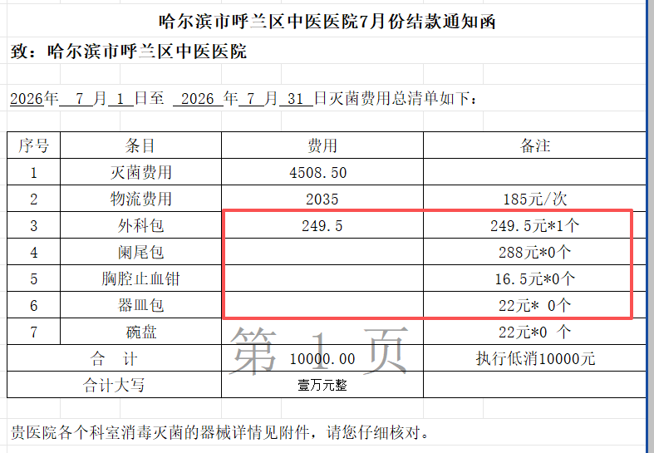

国药结款函样式
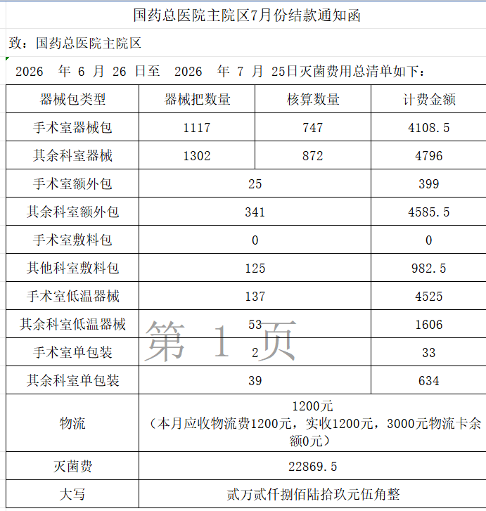
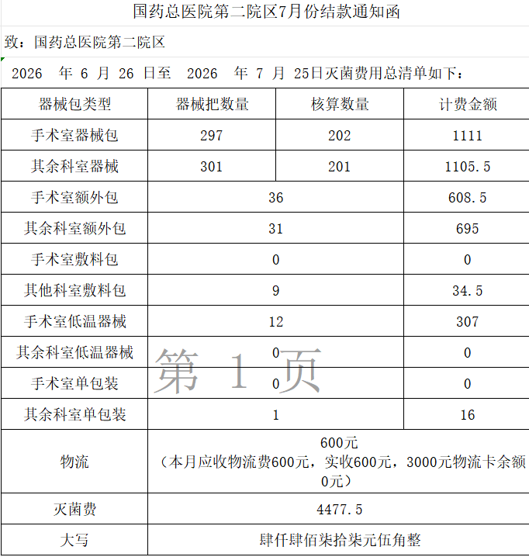

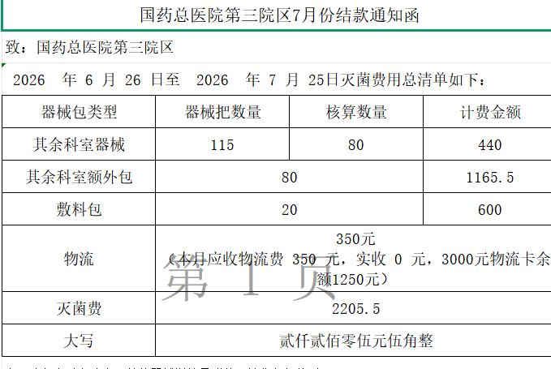

仁胜结款函样式
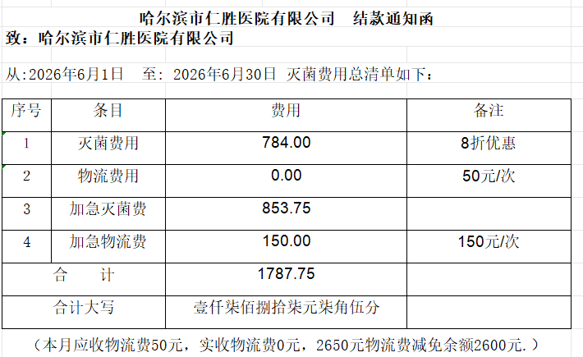

三辅社区和哈尔滨市香坊区中医院结款函样式
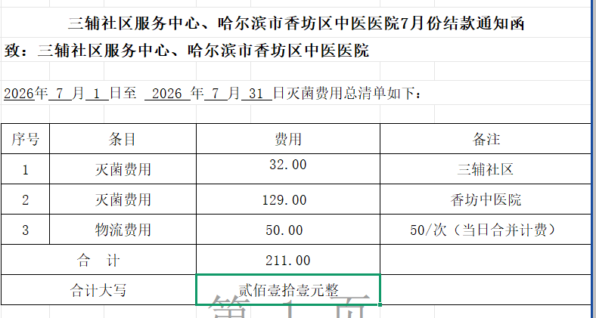

祖研-黑龙江省中医医院分科室结算格式
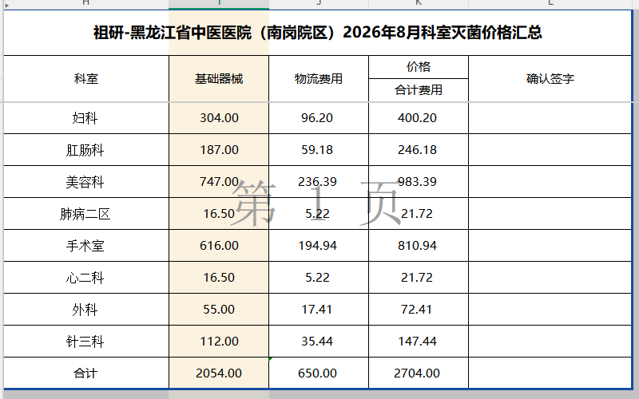

黑龙江中医药大学附属第三医院结款函样式
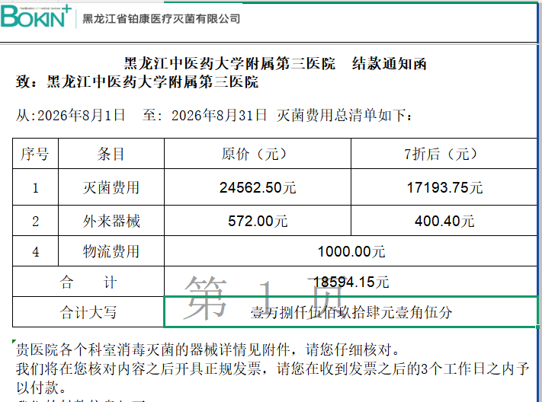

黑龙江中医药大学附属第三医院消毒灭菌费明细表样式
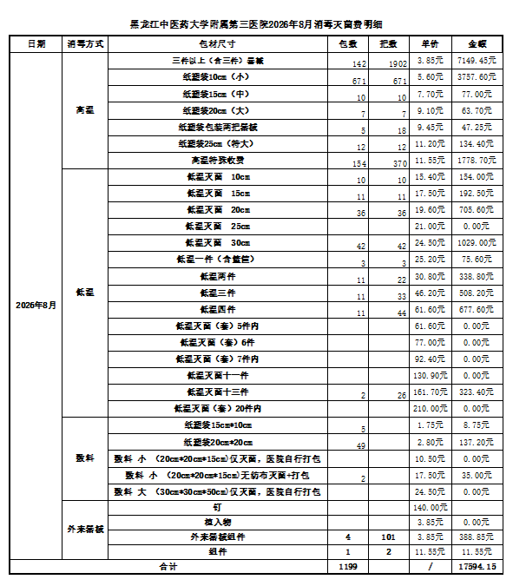

黑龙江中医药大学附属第三医院分科室处理器械把数汇总表
